Biyokimya
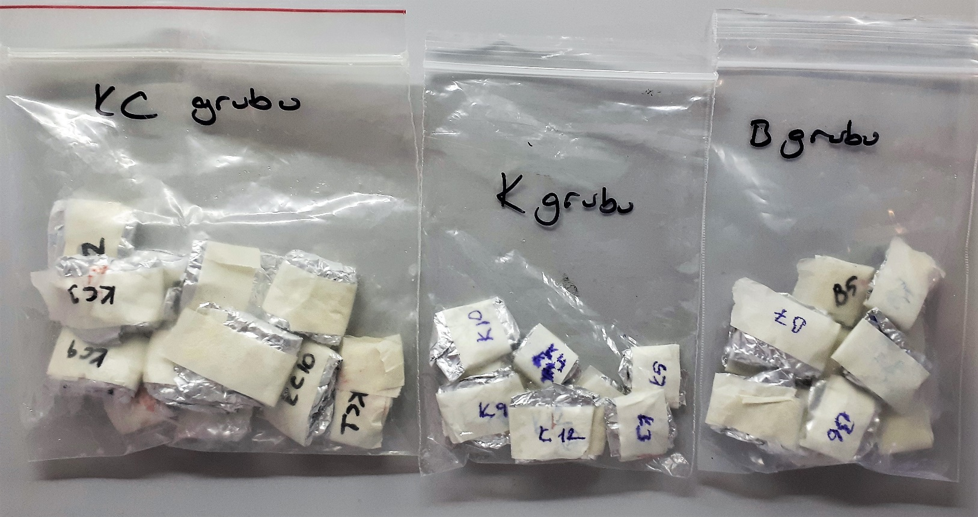
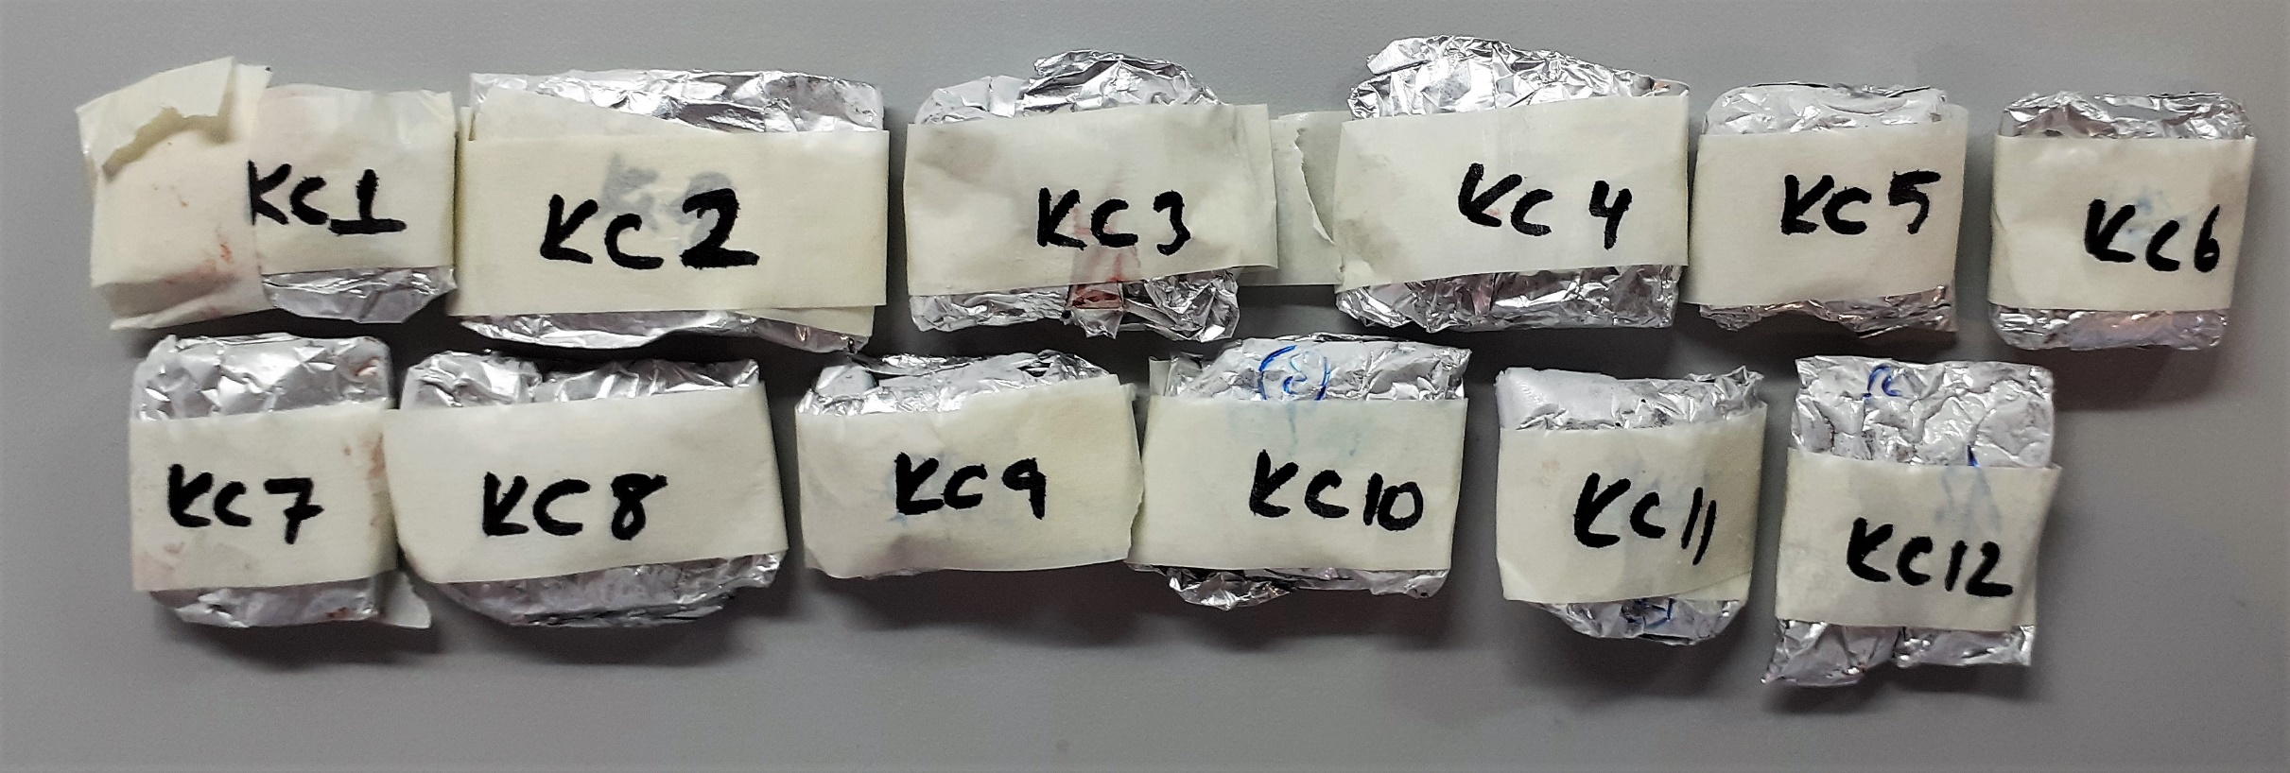
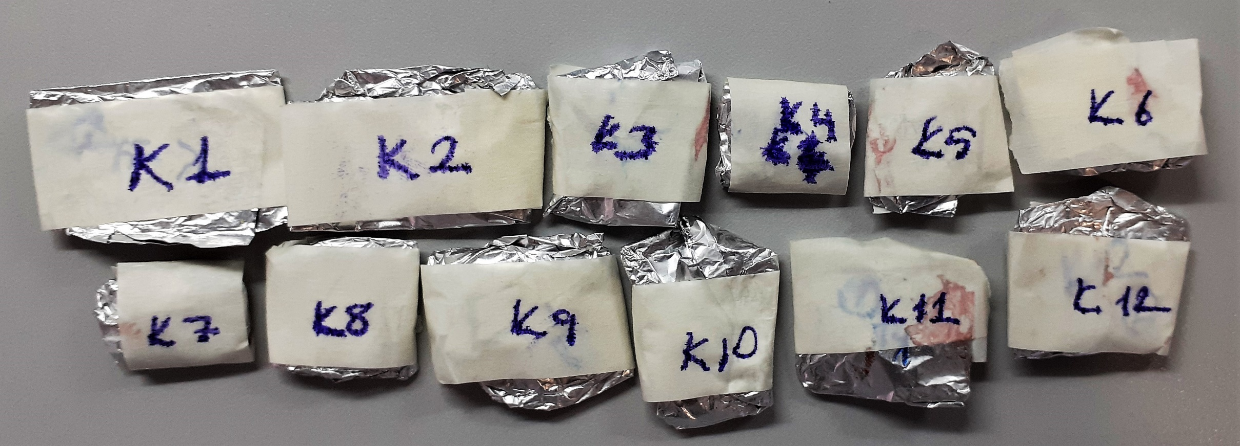
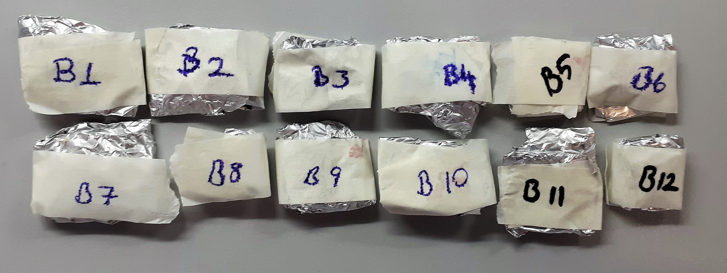
Numune Adı | TAS(mmol/L) | TOS (µmol/L) | OSI | PON-1(U/L) | MPO (U/L) | MDA (nmol/L)
KC-1 | 1.77 | 23.94 | 1.353 | 96 | 94 | 1.108 | TAS: Total Antioxidant Status
KC-2 | 2.39 | 36.15 | 1.513 | 57 | 202 | 0.933 | TOS: Total Oxidant Status
KC-3 | 1.91 | 25.51 | 1.336 | 97 | 29 | 0.734 | OSI: Oxidative Stress Index
KC-4 | 1.82 | 32.34 | 1.777 | 141 | 379 | 0.857 | PON-1: Paraoxanase
KC-5 | 1.82 | 37.03 | 2.035 | 73 | 444 | 0.846 | MPO: Myeloperoxidase
KC-6 | 2.39 | 28.71 | 1.201 | 89 | 161 | 0.724 | MDA: Malondialdehyde
KC-7 | 1.65 | 24.32 | 1.474 | 73 | 160 | 0.67
KC-8 | 1.91 | 32.83 | 1.719 | 101 | 212 | 0.656
KC-9 | 2.23 | 26.33 | 1.181 | 70 | 136 | 0.919
KC-10 | 2.27 | 26.35 | 1.161 | 75 | 156 | 0.62
KC-11 | 1.65 | 39.33 | 2.384 | 59 | 283 | 1.011
KC-12 | 2.02 | 27.69 | 1.371 | 66 | 196 | 0.686
K-1 | 0.66 | 20.32 | 3.079 | 11 | 46 | 0.484
K-2 | 0.7 | 19.83 | 2.833 | 14 | 38 | 0.466
K-3 | 0.88 | 29.47 | 3.349 | 11 | 99 | 2.109
K-4 | 0.99 | 24.66 | 2.491 | 11 | 66 | 0.851
K-5 | 0.81 | 17.41 | 2.149 | 16 | 3 | 0.647
K-6 | 0.82 | 19.94 | 2.432 | 12 | 21 | 0.675
K-7 | 0.87 | 30.46 | 3.501 | 12 | 117 | 0.711
K-8 | 0.94 | 29.76 | 3.166 | 17 | 126 | 2.221
K-9 | 0.82 | 24.92 | 3.039 | 7 | 81 | 0.881
K-10 | 0.92 | 25.55 | 2.777 | 14 | 80 | 0.653
K-11 | 0.88 | 27.52 | 3.127 | 10 | 90 | 0.656
K-12 | 0.82 | 24.39 | 2.974 | 16 | 80 | 0.685
B-1 | 1.05 | 27.82 | 2.650 | 21 | 191 | 0.841
B-2 | 1.04 | 17.04 | 1.638 | 10 | 78 | 1.243
B-3 | 1.16 | 22.67 | 1.954 | 13 | 109 | 1.849
B-4 | 1.14 | 23.11 | 2.027 | 16 | 130 | 2.111
B-5 | 1.21 | 22.44 | 1.855 | 22 | 133 | 0.436
B-6 | 1.17 | 17.5 | 1.496 | 13 | 90 | 0.422
B-7 | 1.28 | 22.31 | 1.743 | 12 | 89 | 1.562
B-8 | 1.3 | 26.82 | 2.063 | 24 | 132 | 1.043
B-9 | 1.9 | 23.27 | 1.225 | 11 | 98 | 0.987
B-10 | 1.1 | 17.17 | 1.561 | 17 | 75 | 0.602
B-11 | 1.16 | 20.02 | 1.726 | 20 | 105 | 0.421
B-12 | 1.16 | 12.04 | 1.038 | 7 | 26 | 1.814

Bu çalışmada "Relassay" marka kitler kullanılmıştır.
Kullanılan cihaz: Mindray marka BS300 model tam otomatik biyokimya cihazı

Not: Dokular 1:9 oranında (örnek 0.1 gr doku, 0.9ml tampon) fosfat tamponunda (50 mmol. lık pH:7.40 Fosfat Tamponu) homojenize edildi, 7000 rpm +4°C'de 5 dk. santrifüj edildi.

